FORMATO GQ-016
PROPUESTA DE MEJORA | PROPUESTA DE MEJORA O INNOVACIÓN |  |  |  | REGISTRO
 |  |  |  |  | COPIA CONTROLADA
 |  |  |  |  | COD GQ-016-R | VERSION 0,5
 |  |  |  |  | FECHA 18-mar-21 | PAGINA 1 DE 1

Nombre de la propuesta: | Notificacion y/o comentario al tecnico del rechazo de una OT, devolucion a su mochila del equipo registrado o cambio de cantidades en el material.
Nombre de la persona o equipo que genera la PM: | DIGITACION

SITUACIÓN INICIAL |  |  | SITUACIÓN FINAL
El tecnico actuamente es notificado personalmente de las novedades presentadas en las OT, pero se realiza esporadicamente y cuando el digitador se cruza con el tecnico o supervisor. Por lo cual pueden permanecer días ahí sin la realizacion total del consumo. |  |  | El tecnico tendrá informacion en tiempo real sobre las novedades de sus ordenes de trabajo, y podrá acercarse a su digitador para darle seguimiento a las mismas.

FOTO O DIBUJO INICIAL |  |  | FOTO O DIBUJO FINAL
N/A |  |  | 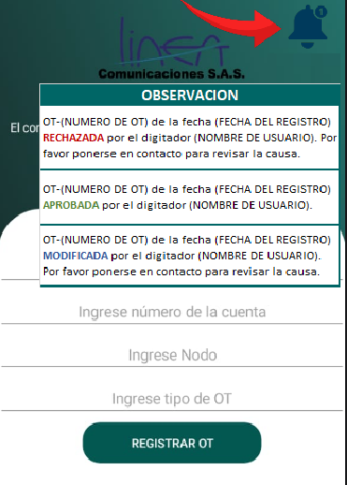

Objetivo: | El tecnico podrá visualizar el estado de sus OT en tiempo real.
Alcance: | DIGITACION, ALMACEN, OPERACIONES Y TECNICOS.
Requerimientos: | REVISION CON ANALISTA LOGISTICO, CORDINADOR LOGISTICO, DESARROLLADOR LCCA Y AREA DE DIGITACION

Elaborado por: Coordinadora Sistemas Integrados de Gestión Natalia Lopez Marin |  | Revisado por: Dirección de I+D Marlon Alberto Henandez Arboleda |  | Aprobado por: Director de procesos Walter Jimenez

